상품제안서
스포츠가방 헬스가방 PF519 | 상품코드: S25185

 |  |  |  |  |  |  | 02-713-8555 | www.synergygift.co.kr
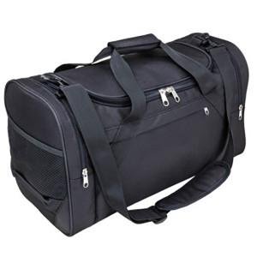

【상세/제작정보】 | <p><span style="font-size: 14pt;">※ 인쇄시 기본 벌크로 출고됩니다.</span></p>

【인쇄/포장옵션】 | 실크 / OPP(비닐)

【공급단가】 | 수량 | 50~ | 100~ | 500~ | 1,000~ | 2,000~
*VAT별도 | 단가 | 16,900원 | 15,990원 | 15,210원 | 14,820원 | 14,560원

【상품 URL】 | https://www.synergygift.co.kr:443/src/goods_detail.php?gdno=25185

